Graphique 1
Titre | Les AC intègrent de plus en plus de dispositions environnementales
Sous-titre | Nombre d’accords commerciaux signés et nombre moyen de clauses environnementales par accord
Source | Calculs des auteurs à partir de Morin et al. (2018), base de données TREND.

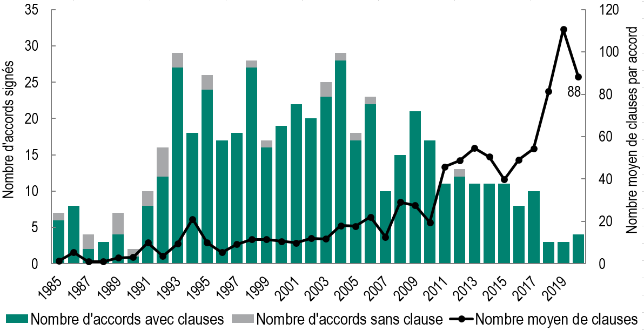
 | Année d'entrée en vigeur | Nombre d'accords avec clauses | Nombre d'accords sans clause | Nombre moyen de clauses
 | 1985 | 6 | 1 | 1.3
 | 1986 | 8 | 0 | 5.4
 | 1987 | 2 | 2 | 1.0
 | 1988 | 3 | 0 | 1.0
 | 1989 | 4 | 3 | 2.8
 | 1990 | 1 | 1 | 3.0
 | 1991 | 8 | 2 | 9.9
 | 1992 | 12 | 4 | 3.5
 | 1993 | 27 | 2 | 9.4
 | 1994 | 18 | 0 | 21.0
 | 1995 | 24 | 2 | 10.0
 | 1996 | 17 | 0 | 5.3
 | 1997 | 18 | 0 | 9.2
 | 1998 | 27 | 1 | 11.5
 | 1999 | 16 | 1 | 11.5
 | 2000 | 19 | 0 | 10.6
 | 2001 | 22 | 0 | 9.9
 | 2002 | 20 | 0 | 12.0
 | 2003 | 23 | 2 | 11.7
 | 2004 | 28 | 1 | 18.0
 | 2005 | 17 | 1 | 17.7
 | 2006 | 22 | 1 | 22.0
 | 2007 | 10 | 0 | 12.6
 | 2008 | 15 | 0 | 29.1
 | 2009 | 21 | 0 | 27.5
 | 2010 | 17 | 0 | 19.5
 | 2011 | 11 | 0 | 45.7
 | 2012 | 12 | 1 | 48.8
 | 2013 | 11 | 0 | 54.5
 | 2014 | 11 | 0 | 50.5
 | 2015 | 11 | 0 | 39.7
 | 2016 | 8 | 0 | 49.1
 | 2017 | 10 | 0 | 54.3
 | 2018 | 3 | 0 | 81.3
 | 2019 | 3 | 0 | 110.7
 | 2020 | 4 | 0 | 88.3

Graphique 2
Titre | Des dispositions qui concernent avant tout la capacité à légiférer la protection de l’environnement et les AME
Sous-titre | Nombre moyen de dispositions environnementales par accord et part des accords incluant une disposition, par type de dispositions
Note | Le nombre moyen de dispositions par accord est calculé en ne considérant que les accords qui contiennent des clauses environnementales.
Source | Calculs des auteurs à partir de Morin et al. (2018), base de données TREND.

 | Catégorie de clause | Part des accords avec au moins une clause dans cette catégorie (en %) | Moyenne de clauses (si au moins une clause)
 | Mise en application | 22.6 | 1.2
 | Mise en oeuvre | 38.9 | 2.5
 | Accords multilatéraux sur l'environnement | 67.7 | 2.4
 | Développement économique | 26.8 | 0.9
 | Cohérence réglementaire | 42.6 | 2.0
 | Concurrence équitable | 30.7 | 0.9
 | Espace réglementaire | 91.6 | 5.3
 | Protection de l'environnement | 58.9 | 5.4

Graphique 3
Titre | Des mécanismes d’application quasiment absents des accords européens jusqu’en 2008
Sous-titre | Nombre de dispositions relatives à la mise en application contenues dans les accords commerciaux
Note | L'Accord Canada – États-Unis – Mexique (ACEUM, USMCA en anglais) est issu de la renégociation de l'ALENA lancée en 2018.
Source | Calculs des auteurs à partir de Morin et al. (2018), base de données TREND.

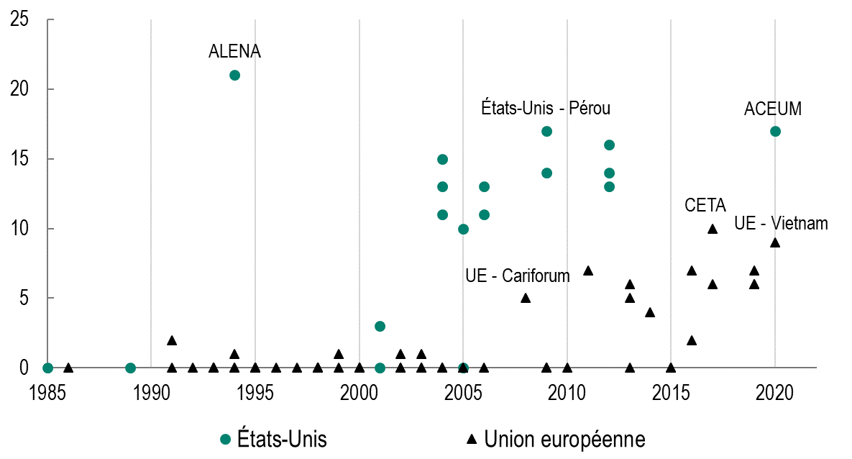
 | Année d'entrée en vigeur | Nombre de clauses d'application | Pays | Nom de l'accord
 | 1985 | 0 | États-Unis | États-Unis - Israël
 | 1989 | 0 | États-Unis | États-Unis - Canada
 | 1994 | 21 | États-Unis | ALENA
 | 2001 | 3 | États-Unis | États-Unis - Jordanie
 | 2001 | 0 | États-Unis | États-Unis - Vietnam
 | 2004 | 15 | États-Unis | Accord de libre échange de l'Amérique centrale (CAFTA)
 | 2004 | 13 | États-Unis | États-Unis - Chili
 | 2004 | 11 | États-Unis | États-Unis - Singapour
 | 2005 | 10 | États-Unis | États-Unis - Australie
 | 2005 | 0 | États-Unis | États-Unis - Laos
 | 2006 | 13 | États-Unis | États-Unis - Maroc
 | 2006 | 11 | États-Unis | États-Unis - Bahrain
 | 2009 | 14 | États-Unis | États-Unis - Oman
 | 2009 | 17 | États-Unis | États-Unis - Pérou
 | 2012 | 16 | États-Unis | États-Unis - Corée du Sud
 | 2012 | 14 | États-Unis | États-Unis - Colombie
 | 2012 | 13 | États-Unis | États-Unis - Panama
 | 2020 | 17 | États-Unis | ACEUM
 | 1986 | 0 | Union européenne | Lomé III
 | 1991 | 0 | Union européenne | UE - Andorre
 | 1991 | 2 | Union européenne | Lomé IV
 | 1992 | 0 | Union européenne | UE - Îles Féroé
 | 1993 | 0 | Union européenne | UE - Bulgarie
 | 1993 | 0 | Union européenne | Accord de Maastricht
 | 1993 | 0 | Union européenne | UE - Roumanie
 | 1993 | 0 | Union européenne | UE États-Unis - Slovénie
 | 1994 | 0 | Union européenne | UE - Hongrie
 | 1994 | 0 | Union européenne | UE - Pologne
 | 1994 | 1 | Union européenne | Espace économique européen
 | 1995 | 0 | Union européenne | UE - République tchèque
 | 1995 | 0 | Union européenne | UE - Estonie
 | 1995 | 0 | Union européenne | UE - Latvie
 | 1995 | 0 | Union européenne | UE - Lithuanie
 | 1995 | 0 | Union européenne | UE - Slovaquie
 | 1996 | 0 | Union européenne | UE - Turquie
 | 1997 | 0 | Union européenne | UE - Îles Féroé
 | 1998 | 0 | Union européenne | UE - Estonie (Accords européens d'association)
 | 1998 | 0 | Union européenne | UE - Latvie (Accords européens d'association)
 | 1998 | 0 | Union européenne | UE - Lithuanie (Accords européens d'association)
 | 1998 | 0 | Union européenne | UE - Tunisie (Accords d'association Euro-Med)
 | 1999 | 1 | Union européenne | Accord d'Amsterdam
 | 1999 | 0 | Union européenne | UE - Slovénie (Accords européen d'association)
 | 2000 | 0 | Union européenne | UE - Israël (Accords d'association Euro-Med)
 | 2000 | 0 | Union européenne | UE - Méxique
 | 2000 | 0 | Union européenne | UE - Maroc (Accords d'association Euro-Med)
 | 2000 | 0 | Union européenne | UE - Afrique du Sud
 | 2002 | 0 | Union européenne | UE - Jordanie (Accords d'association Euro-Med)
 | 2002 | 0 | Union européenne | UE - San Marino
 | 2002 | 1 | Union européenne | UE - Switzerland
 | 2003 | 0 | Union européenne | UE - Chili
 | 2003 | 0 | Union européenne | Accord de Cotonou
 | 2003 | 1 | Union européenne | Accord de Nice
 | 2004 | 0 | Union européenne | UE - Égypte (Accords d'association Euro-Med)
 | 2004 | 0 | Union européenne | UE - Macédoine (Accord de stabilisation et d'association)
 | 2005 | 0 | Union européenne | UE - Algérie (Accords d'association Euro-Med)
 | 2005 | 0 | Union européenne | UE - Croatie
 | 2006 | 0 | Union européenne | UE - Liban (Accords d'association Euro-Med)
 | 2008 | 5 | Union européenne | UE - Cariforum
 | 2009 | 0 | Union européenne | UE - Côte d'Ivoire
 | 2009 | 0 | Union européenne | Accord de Lisbonne
 | 2009 | 0 | Union européenne | UE - Albanie (Accord de stabilisation et d'association)
 | 2010 | 0 | Union européenne | UE - Monténégro (Accord de stabilisation et d'association)
 | 2011 | 7 | Union européenne | UE - Corée du Sud
 | 2013 | 0 | Union européenne | UE - Serbie (Accord de stabilisation et d'association)
 | 2013 | 6 | Union européenne | UE - Amérique Centrale
 | 2013 | 5 | Union européenne | UE - Colombie - Pérou
 | 2014 | 4 | Union européenne | UE - Géorgie
 | 2015 | 0 | Union européenne | UE - Bosnie Herzégovine (Accord de stabilisation et d'association)
 | 2015 | 0 | Union européenne | UE - Kosovo (Accord de stabilisation et d'association)
 | 2016 | 7 | Union européenne | UE - Moldavie
 | 2016 | 2 | Union européenne | UE - Communauté de développement de l'Afrique australe
 | 2017 | 10 | Union européenne | CETA
 | 2017 | 6 | Union européenne | UE - Ukraine
 | 2019 | 6 | Union européenne | UE - Arménie
 | 2019 | 6 | Union européenne | UE - Japon
 | 2019 | 7 | Union européenne | UE - Singapour
 | 2020 | 9 | Union européenne | UE - Vietnam

